1GD-FR-0020
 |  |  |  |  |  |  | PROCESO DE GESTIÓN DOCUMENTAL |  |  |  |  |  |  |  |  | POLICÍA NACIONAL
Código:1GD-FR-0020
Fecha: 04/07/2018 |  |  |  |  |  |  | DIAGNÓSTICO INTEGRAL PARA LOS ARCHIVOS DE LA POLICÍA NACIONAL
Versión: 0

CIUDAD: SAN JUAN DE PASTO |  |  |  |  |  |  |  |  |  | FECHA ELABORACIÓN DEL DIAGNÓSTICO |  |  |  |  |  |  | 19 |  | 9 |  |  | 2021
RESPONSABLE DEL DILIGENCIAMIENTO: ÓSCAR ENRIQUE HERNÁNDEZ CRUZ
A. IDENTIFICACIÓN
CÓDIGO Y NOMBRE DE LA UNIDAD: 3.8.4.4 DEPARTAMENTO DE POLICIA NARIÑO
FECHA DE CREACIÓN DE LA UNIDAD: 13/02/1936 |  |  |  |  |  |  |  |  |  | ACTO ADMINISTRATIVO DE CREACIÓN DE LA UNIDAD: DECRETO NUMERO 262 DEL 13 DE FEBRERO DEL 1936
DIRECCIÓN DE LA UNIDAD: Calle 20 26-54 Barrio las Cuadras - San Juan de Pasto |  |  |  |  |  |  |  |  |  | ACTO ADMINISTRATIVO VIGENTE DE LA UNIDAD: RES. 04768 del 03/12/2013
CORREO ELECTRÓNICO DE LA UNIDAD: denar.guged@policia.gov.co, denar.coman@policia.gov.co |  |  |  |  |  |  |  |  |  | TELÉFONO:(2) 7220471 |  |  |  |  |  |  |  | IP: 52000
A.1 DIRECTOR, COMANDANTE O JEFE DE LA UNIDAD:
NOMBRE: |  |  | HILBAR ALFONSO REYES CRUZ
GRADO: |  |  | CORONEL
CARGO: |  |  | COMANDANTE (E) DEPARTAMENTO DE POLICIA NARIÑO
TIEMPO EN EL CARGO: |  |  |  | 26 años 10 meses y 14 dias
A.2 ADMINISTRACIÓN DEL ARCHIVO
Jefe Grupo de Gestión Documental
NOMBRES Y APELLIDOS: ÓSCAR ENRIQUE HERNÁNDEZ CRUZ |  |  |  |  |  |  |  |  |  | CAPACITACIÓN O CURSOS EN GESTIÓN DOCUMENTAL Y ARCHIVÍSTICA
GRADO: INTENDENTE |  |  |  |  |  |  |  |  |  | 1 | CURSO METODOLOGIA PARA LA ELABORACION DEL PROGRAMA DE GESTION DOCUMENTAL
CARGO: JEFE DE GESTION DOCUMENTAL |  |  |  |  |  |  |  |  |  | 2
TIEMPO EN EL PROCESO DE GESTIÓN DOCUMENTAL: 0-9-20 |  |  |  |  |  |  |  |  |  | 3
TIEMPO EN LA INSTITUCIÓN: 21-1-6-8 |  |  |  |  |  |  |  |  |  | 4
CORREO INSTITUCIONAL: oscar.hernandez7208@correo.policia.gov.co |  |  |  |  |  |  |  |  |  | 5
No. CELULAR: |  |  |  |  |  |  |  |  |  | 6
No IP DE LA OFICINA Y/O GRUPO: 52000 |  |  |  |  |  |  |  |  |  | 7
CONDICIÓN MÉDICO LABORAL: NO APTO CON REUBICACIÓN LABORAL |  |  |  |  |  |  |  |  |  | 8
Funciones del Jefe Grupo de Gestión Documental
1 | Brindar la información que corresponda de acuerdo a la naturaleza del cargo, a quien la requiera, siguiendo los lineamientos de la normativa establecida.
2 | Implementar el sistema de gestión integral de acuerdo con los lineamientos institucionales, efectuando mejora continua en los procesos que lo requieran.
3 | Realizar las actividades establecidas en la gestión documental, aplicando la normativa vigente.
4 | Realizar las actividades establecidas para la implementación del sistema de gestión ambiental en la Policía Nacional.
5 | Guardar la reserva y confidencialidad de los documentos e información que sea de su conocimiento dentro del cumplimiento de sus funciones.
6 | Dar buen uso a los elementos asignados bajo su responsabilidad, con el fin de mantenerlos disponibles para el servicio.
Responsable Archivo Central
NOMBRES Y APELLIDOS: OSCAR RODOLFO ARCOS ORDOÑEZ |  |  |  |  |  |  |  |  |  | CAPACITACIÓN O CURSOS EN GESTIÓN DOCUMENTAL Y ARCHIVÍSTICA
GRADO: SUBINTENDENTE |  |  |  |  |  |  |  |  |  | 1 | CURSO ORGANIZACION DOCUMENTAL
CARGO: AUXILIAR DE ARCHIVO |  |  |  |  |  |  |  |  |  | 2 | CURSO ADMINISTRACION DOCUMENTAL EN EL ENTORNO LABORAL
TIEMPO EN EL PROCESO DE GESTIÓN DOCUMENTAL: 0-5-24 |  |  |  |  |  |  |  |  |  | 3 | CURSO METODOLOGIA PARA LA ELABORACION DEL PROGRAMA DE GESTION DOCUMENTAL
TIEMPO EN LA INSTITUCIÓN: 17-7-25
CORREO INSTITUCIONAL: rodolf.arcos@correo.policia.gov.co
No. CELULAR:
No IP DE LA OFICINA Y/O GRUPO: 52000
CONDICIÓN MÉDICO LABORAL: NO APTO CON REUBICACIÓN LABORAL
Funciones del Responsable Archivo Central
1 | Brindar la información que corresponda de acuerdo a la naturaleza del cargo, a quien la requiera, siguiendo los lineamientos de la normativa establecida.
2 | Implementar el sistema de gestión integral de acuerdo con los lineamientos institucionales, efectuando mejora continua en los procesos que lo requieran.
3 | Realizar las actividades establecidas en la gestión documental, aplicando la normativa vigente.
4 | Realizar las actividades establecidas para la implementación del sistema de gestión ambiental en la Policía Nacional.
5 | Guardar la reserva y confidencialidad de los documentos e información que sea de su conocimiento dentro del cumplimiento de sus funciones.
6 | Dar buen uso a los elementos asignados bajo su responsabilidad, con el fin de mantenerlos disponibles para el servicio.
7
TALENTO HUMANO
GRADO | APELLIDOS Y NOMBRES |  |  |  |  | CÉDULA | CARGO ACTUAL | No. De Celular | TIEMPO DE SERVICIO EN LA UNIDAD |  |  | TIEMPO EN EL PROCESO DE GESTIÓN DOCUMENTAL |  |  | NIVEL ACADÉMICO |  |  |  |  | CONDICIÓN MÉDICO LABORAL
 |  |  |  |  |  |  |  |  | Años | Meses | Días | Años | Meses | Días
IT | ÓSCAR ENRIQUE HERNÁNDEZ CRUZ |  |  |  |  |  | JEFE DE GESTION DOCUMENTAL |  | 10 | 8 | 10 | 0 | 9 | 20 | TECNICO PROFESIONAL EN SERVICIO DE POLICIA |  |  |  |  | NO APTO CON REUBICACIÓN LABORAL
PT | OSCAR RODOLFO ARCOS ORDOÑEZ |  |  |  |  |  | AUXILIAR DE ARCHIVO |  | 1 | 11 | 29 | 1 | 11 | 29 | TECNICO PROFESIONAL EN SERVICIO DE POLICIA |  |  |  |  | NO APTO CON REUBICACIÓN LABORAL
PT | JULIAN ALEXIS DURAN ORTEGA |  |  |  |  |  | AUXILIAR DE ARCHIVO |  | 2 | 4 | 0 | 0 | 6 | 15 | TECNICO PROFESIONAL EN SERVICIO DE POLICIA |  |  |  |  | NO APTO CON REUBICACIÓN LABORAL
PT | ANGELA CAROLINA ADARME BENAVIDES |  |  |  |  |  | AUXILIAR DE ARCHIVO |  | 2 | 2 | 8 | 0 | 1 | 15 | ABOGADO |  |  |  |  | INCAPACIDAD PARCIAL
PT | WILLIAM FIDENCIO MUÑOZ GOMEZ |  |  |  |  |  | RADICADOR |  | 8 | 4 | 5 | 6 | 10 | 14 | TECNICO PROFESIONAL EN SERVICIO DE POLICIA |  |  |  |  | NO APTO CON REUBICACIÓN LABORAL
ADS09 | MARIA ESMERALDA LOPEZ INCA |  |  |  |  |  | AUXILIAR DE ARCHIVO |  | 9 | 10 | 15 | 9 | 10 | 28 | TECNICO GESTION DOCUMENTAL |  |  |  |  | APTO
ADS09 | ANA EDILMA MOLINA URBANO |  |  |  |  |  | AUXILIAR DE ARCHIVO |  | 1 | 6 | 19 | 1 | 6 | 19 | TECNICO PROFESIONAL EN ENFERMERIA |  |  |  |  | APTO
A.3 NIVEL Y TIPO DE ARCHIVO
NIVEL DE LA UNIDAD |  |  |  |  |  | Asesor |  | Control |  | Operativo |  |  |  | Administrativo |  |  |  |  | Docente
 |  |  |  |  |  |  |  |  |  | X
JURISDICCIÓN |  |  |  |  |  | Dirección |  |  | Oficina Asesora |  |  | Región |  | Metropolitana |  | Departamento |  |  | Escuela de Policía |  |  |  | Centro de Instrucción
 |  |  |  |  |  |  |  |  |  |  |  |  |  |  |  | X
MISIÓN DE LA UNIDAD |  |  |  |  |  | La misión del Departamento de Policía Nariño, está encaminada a contribuir con la satisfacción de las necesidades de seguridad y tranquilidad públicas, mediante un efectivo servicio fundamentado en la prevención, investigación y control de los delitos y contravenciones, coadyuvando a garantizar las condiciones necesarias para que los habitantes dentro de la jurisdicción de la unidad, puedan ejercer sus derechos y libertades públicas
SISTEMA DE ARCHIVO |  |  |  |  |  | Centralizado |  |  |  |  |  |  | Descentralizado
...
B1. DATOS GENERALES Y UBICACIÓN DEL DEPÓSITO DE ARCHIVO
Accesorio |  |  |  |  |  |  |  | Cantidad | Accesorio |  |  |  |  | Cantidad | Accesorio |  |  |  |  |  |  | Cantidad
Cuenta con extintores CO2 (cuantos): |  |  |  |  |  |  |  | 0 | Termohigrómetros |  |  |  |  | 6 | Puestos de Trabajo |  |  |  |  |  |  | 2
Cuenta con extintores Multipropósito(cuantos): |  |  |  |  |  |  |  | 7 | Equipos de Computo |  |  |  |  | 2 | Teléfonos |  |  |  |  |  |  | 0
Cuenta con extractores de aire (cuantos): |  |  |  |  |  |  |  | 3 | Escáneres |  |  |  |  | 0 | Unidades de Conservación (Cajas) |  |  |  |  |  |  | 5340
Cuenta con sensores de movimiento: |  |  |  |  |  |  |  | 0 | Impresoras |  |  |  |  | 0 | Unidades de Conservación (Carpetas) |  |  |  |  |  |  | 40400
Deshumidificadores |  |  |  |  |  |  |  | 1 | Fotocopiadoras |  |  |  |  | 0 | Equipos de Microfilmación |  |  |  |  |  |  | 0
Otros, cuales?
EVIDENCIA FOTOGRÁFICA
SE DEBERÁ ANEXAR FOTOGRAFÍAS QUE DEN CUENTA DE LAS CONDICIONES TÉCNICAS MÍNIMAS QUE PRESENTA LA ESTRUCTURA DEL ARCHIVO, EQUIPAMIENTO Y MOBILIARIO, ESTANTERÍA, SEÑALÉTICA Y SEGURIDAD, LAS ÁREAS COLINDANTES Y EL ESTADO DE LA INFORMACIÓN ADMINISTRADA POR LA UNIDAD

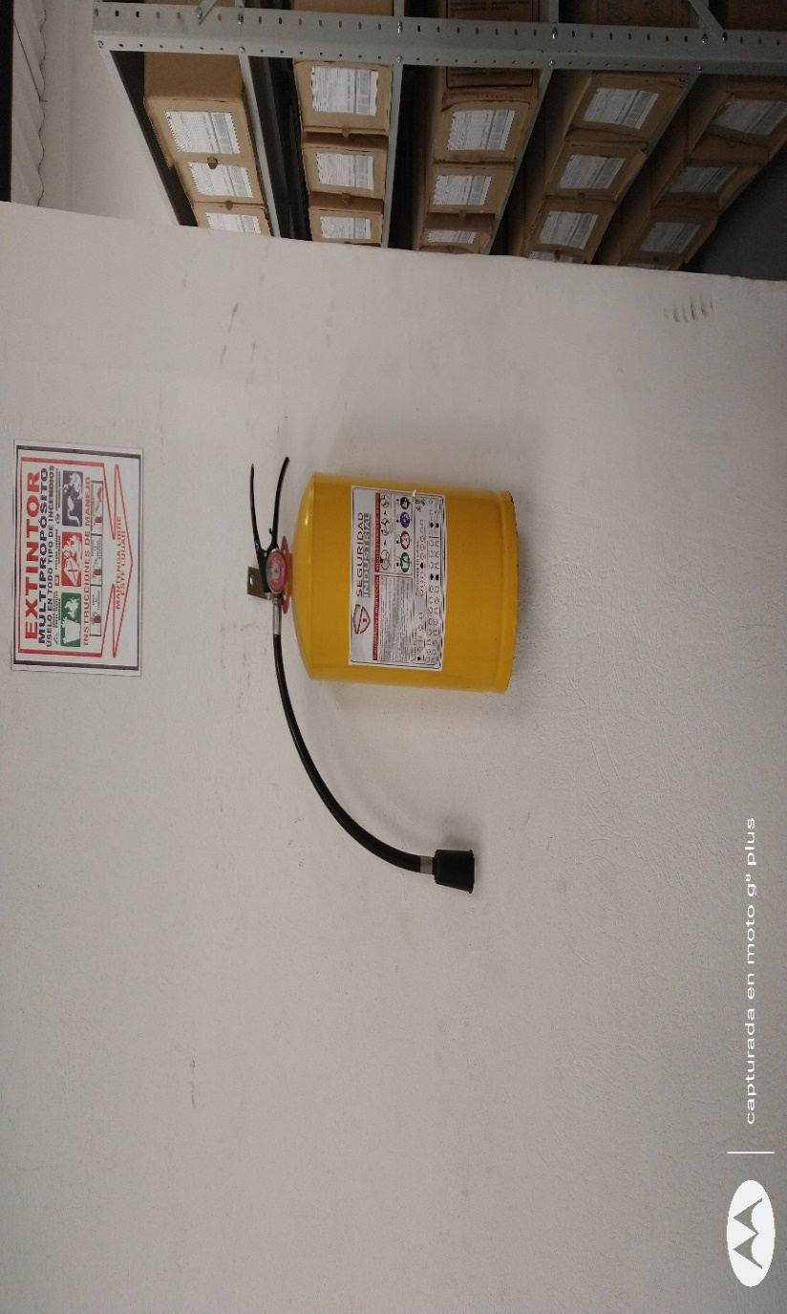
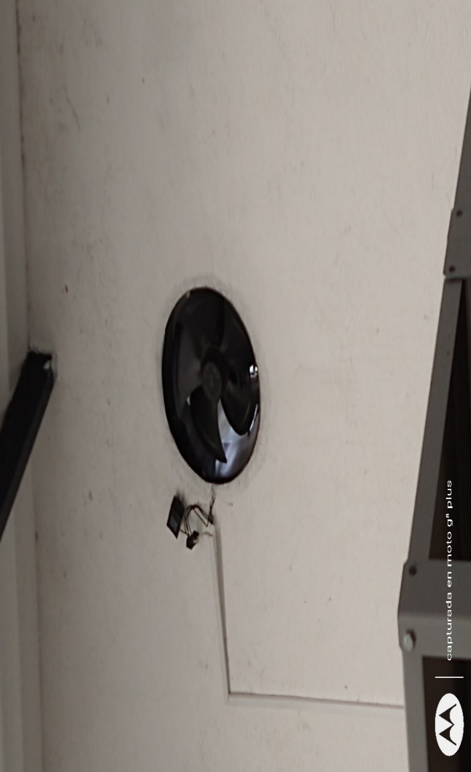
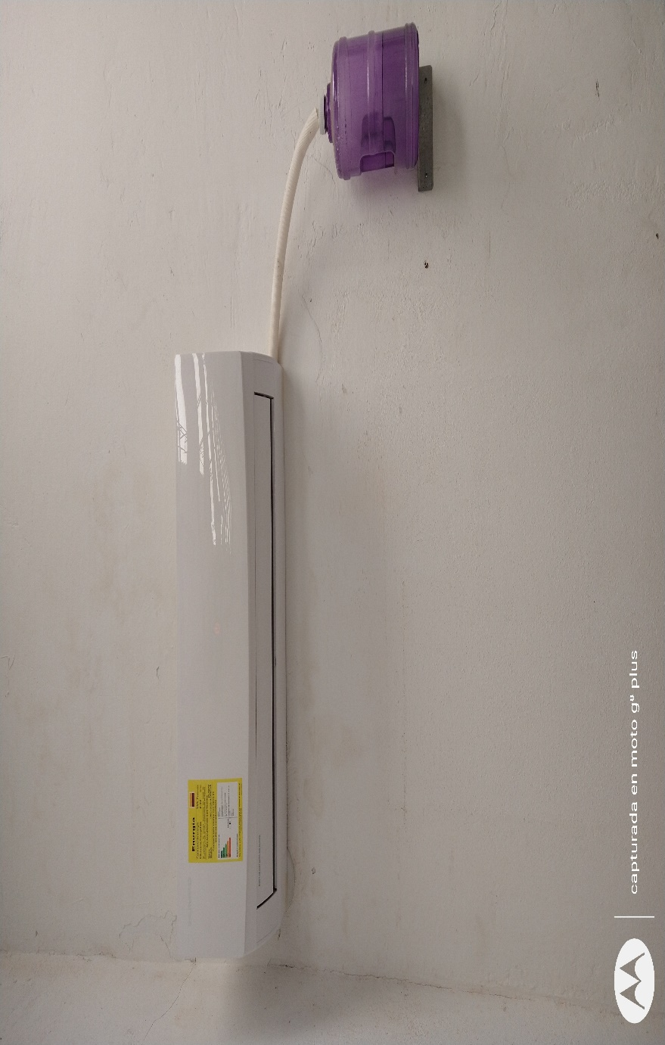
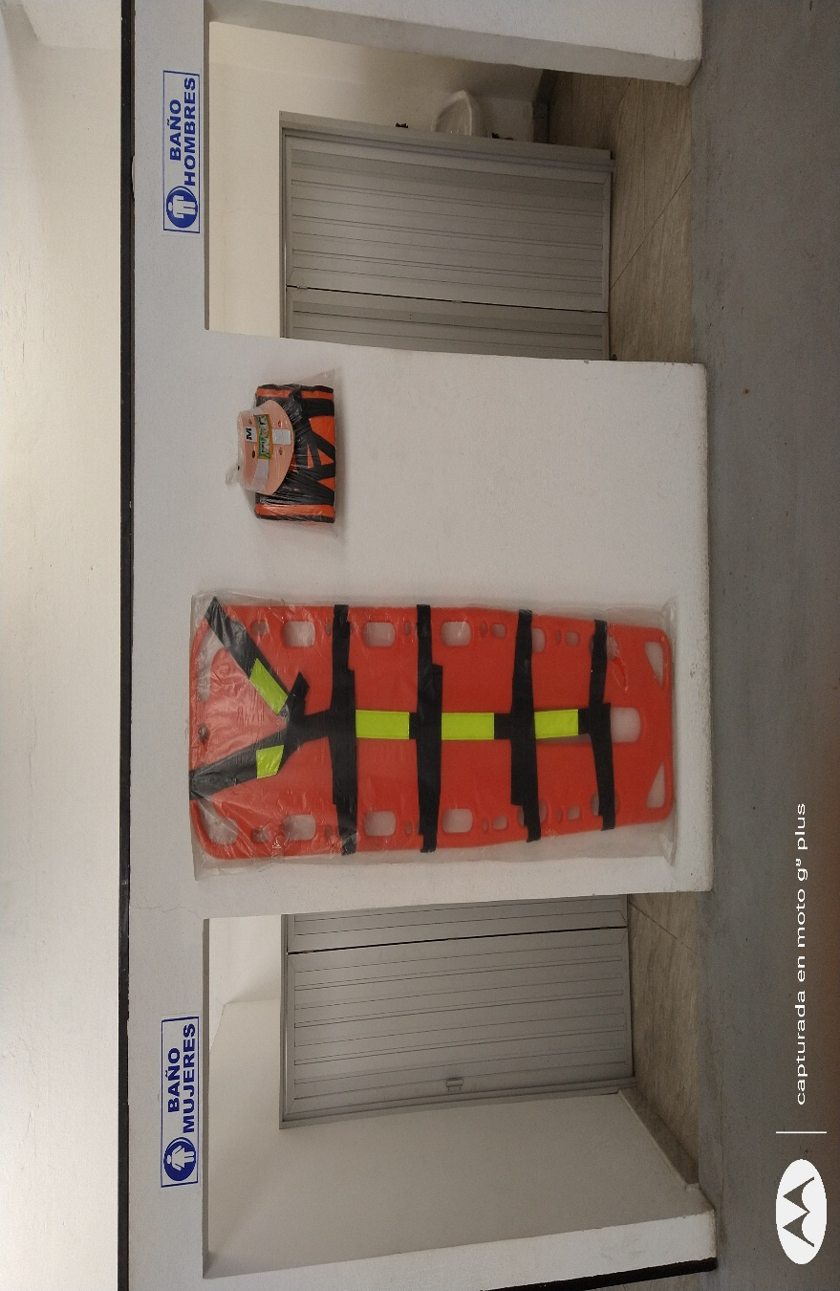

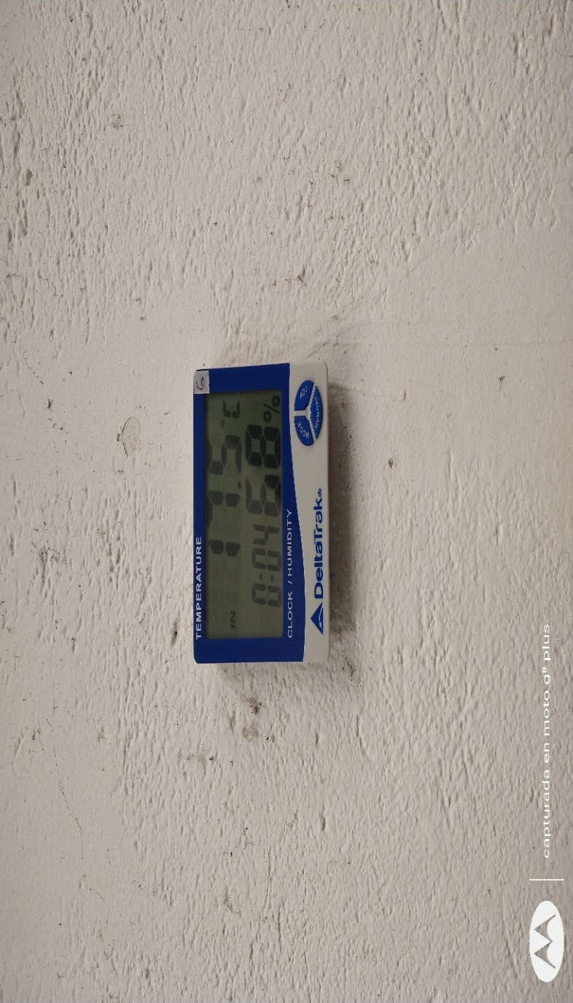
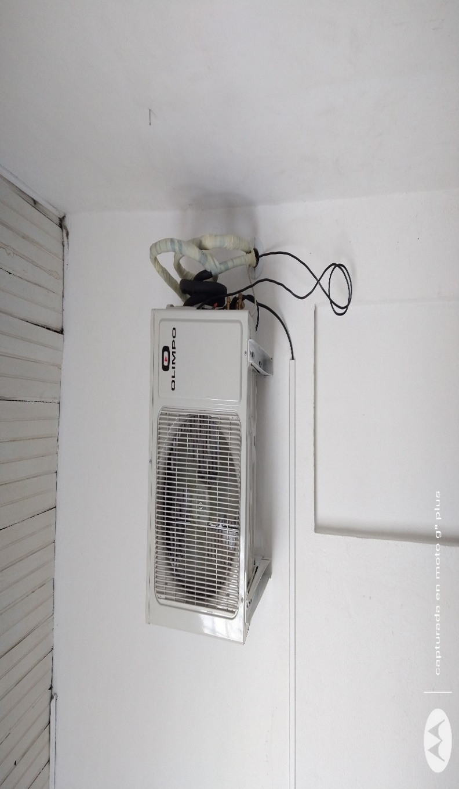
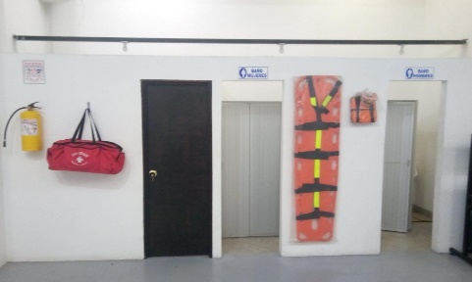
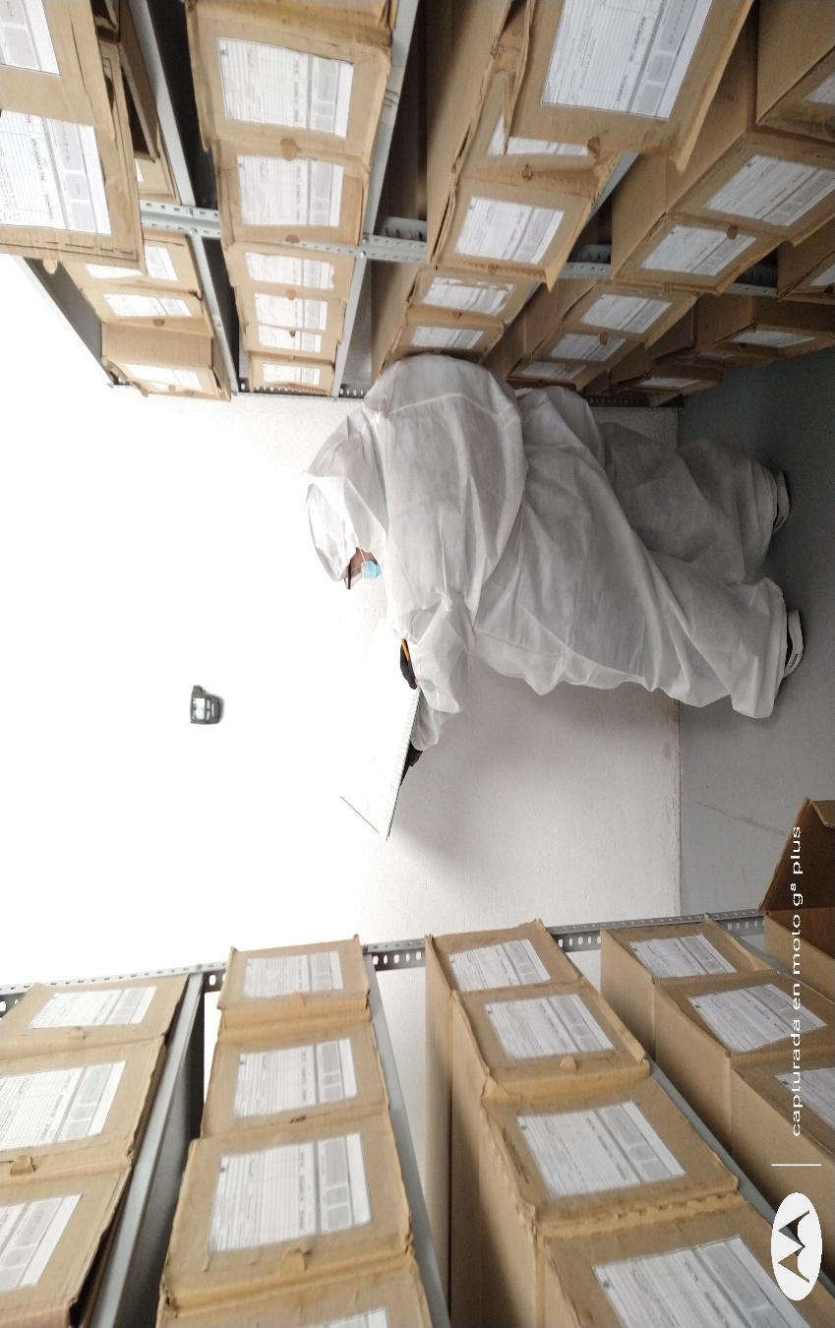

C. CARACTERÍSTICAS DE LA DOCUMENTACIÓN
IDENTIFICACIÓN DEL FONDO ACUMULDADO O DOCUMENTAL
UNIDAD POLICIAL |  |  |  |  |  |  | DEPARTAMENTO DE POLICIA NARIÑO |  |  |  | DEPENDENCIA PRODUCTORA: |  |  |  | GESTION DOCUMENTAL
ACERVO DOCUMENTAL
Fechas Extremas Acervo Documental |  |  |  |  |  | Cantidades de Unidades de Conservación Cajas |  | Cantidad Soporte Documental
Fecha Inicial |  | No Aplica | No Aplica | No Aplica |  |  |  | Archivo de Gestión | Papel (carpetas) | Análogo | Digital | Planos | Libros | Videos | Fotografías |  | Cintas |  | Microfilmes |  | Magnéticos y ópticos |  | Pergaminos
fecha final |  | No Aplica | No Aplica | No Aplica |  |  |  |  | No Aplica | No Aplica | No Aplica | No Aplica | No Aplica | No Aplica | No Aplica |  | No Aplica |  | No Aplica |  | No Aplica |  | No Aplica
Fecha Inicial |  | 24 | 4 | 1931 |  | 729 |  | Archivo Central | Papel (carpetas) | Análogo | Digital | Planos | Libros | Videos | Fotografías |  | Cintas |  | Microfilmes |  | Magnéticos y ópticos |  | Pergaminos
...
B. Inspección y mantenimiento de sistemas de almacenamiento e instalaciones físicas |  |  |  |  |  |  | Archivo Central |  |  | Inspección y Mantenimiento: • Evaluar periódicamente el estado de conservación de los materiales constructivos de las instalaciones o edificio, estantería y mobiliario. • Identificar factores de alteración, redes de energía, conducción de agua, materiales inflamables, focos de suciedad o materiales que acumulen polvo o mugre. • Identificar, reportar y gestionar el mantenimiento, reparación o renovación de las instalaciones o mobiliario. |  |  | COMUNICACIÓN OFICIAL GS-2021-048763-DENAR DEL 29/06/2021 |  |  | Trimestral
C. Saneamiento ambiental, limpieza de documentos y áreas de trabajo, desinfección, desratización y desinsectación. |  |  |  |  |  |  | Archivo Central |  |  | Limpieza, Desinfección, Control de Plagas: • Identificar las fuentes de polvo y/o suciedad y realizar las actividades necesarias para corregir esa situación. • Adoptar medidas de seguridad industrial para los funcionarios. • Identificar los focos de contaminación biológica y entradas de agentes bióticos y corregir esa situación. • Evaluar el estado de conservación de la documentación. Grados de deterioro y actividad del agente contaminante según los parámetros indicados en el programa. • Aislar el material contaminado según los parámetros indicados en el programa. • Realizar el tratamiento y/o mantenimiento individual sobre la documentación, mobiliario, elementos de trabajo, entre otros; Nasí como los procedimientos de desratización desinsectación y demás actividades de limpieza y control, con productos y procedimientos técnicos según los parámetros indicados en el programa. • Instalar elementos de protección contra plagas en los espacios como por ejemplo: rejillas, mallas, anjeos, Etc., en caso de evidenciar la necesidad. |  |  | COMUNICACIÓN OFICIAL GS-2021-048799-DENAR DEL 29/06/2021 |  |  | Semestral
D. Monitoreo y control de condiciones ambientales |  |  |  |  |  |  | Archivo Central |  |  | Control de Condiciones Ambientales: • Evaluar y controlar el entorno climático y microclimático: luz, temperatura, humedad relativa, ventilación y contaminantes atmosféricos para proteger la documentación y adoptar medidas correctivas según los parámetros indicados en el programa. • Realizar los registros de mediciones de control ambiental según los parámetros indicados en el programa. • Utilizar filtros de control UV, persianas, ventiladores, sistemas naturales o artificiales de climatización, filtros de polvo, utilización de los instrumentos necesarios para el desarrollo del control ambiental. |  |  | COMUNICACIÓN OFICIAL GS-2021-048750-DENAR DEL 29/06/2021 |  |  | Trimestral
E. Almacenamiento y realmacenamiento |  |  |  |  |  |  | Archivo Central |  |  | Actividades sobre el material para la producción documental y almacenamiento • Adquirir unidades que respondan a las necesidades particulares. • Realizar las actividades correctivas de reemplazo de las unidades de conservación que presenten un desgaste o deterioro considerable que pongan en riesgo la conservación de la documentación según los parámetros indicados en el programa. • Establecer parámetros para la compra de unidades de conservación y demás elementos teniendo en cuenta material y soporte documental (dimensiones, resistencia de los materiales, diseño de las unidades, recubrimiento interno, acabados, entre otros.), compra, adecuación y mantenimiento de unidades de almacenamiento y conservación que cumplan con los estándares de calidad |  |  | ELEMENTOS SOLICITADOS EN PLAN DE NECESIDADES DE LA UNIDAD VIGENCIA 2020 |  |  | Semestral
F. Prevención de emergencias y atención de desastres. |  |  |  |  |  |  | Archivo Central |  |  | Sensibilización, prevención de emergencias y atención de desastres en archivos. • Elaborar el plan de atención de emergencias y atención de desastres para archivos y reacción en caso de siniestros. • Sensibilizar al personal de la unidad respecto a los diferentes Informe de Actividades y Acta de Sensibilización procedimientos a realizarse respecto a la conservación del patrimonio documental en el evento de una emergencia natural o antropogénica según los parámetros indicados en el programa. • Aplicar los procedimientos más adecuados sobre la documentación, en el evento de presentarse emergencias o desastres naturales o antropogénicos, según los parámetros indicados en el programa. |  |  | COMUNICACIÓN OFICIAL GS-2021-048973-DENAR DEL 29/06/2021 Y Acta No.-036-COMAN-GUGED–2.25 DEL 28/06/2021 |  |  | Trimestral
PLAN DE CONSERVACIÓN PREVENTIVA
Programa |  |  |  |  |  |  | Clase de Archivo |  |  | Actividad |  |  | Evidencia |  |  | periodicidad |  |  |  |  | Observaciones
A. Preservación digitla a largo plazo |  |  |  |  |  |  | Archivo Histórico |  |  |  |  |  |  |  |  | No Aplica
EVIDENCIA FOTOGRÁFICA
SE DEBERÁ ANEXAR FOTOGRAFÍAS QUE DEN CUANTA DE LAS CONDICIONES DE ORGANIZACIÓN, ADMINISTRACIÓN, CUSTODIA Y CONSERVACIÓN DE LOS ACERVOS DOCUMENTALES
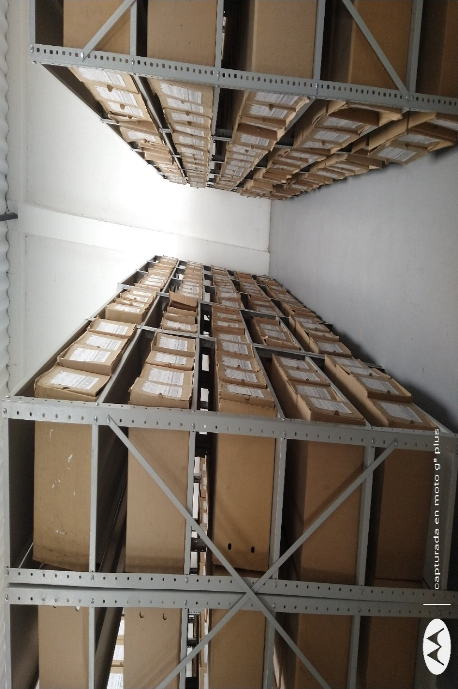
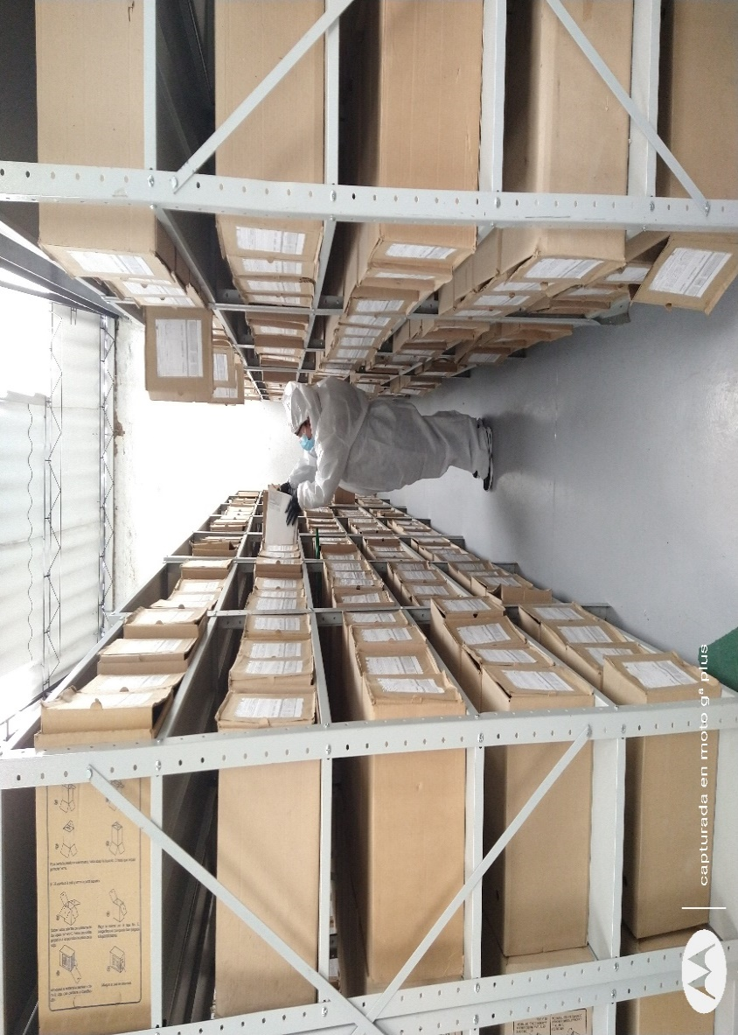
Plan de conservación de preventiva
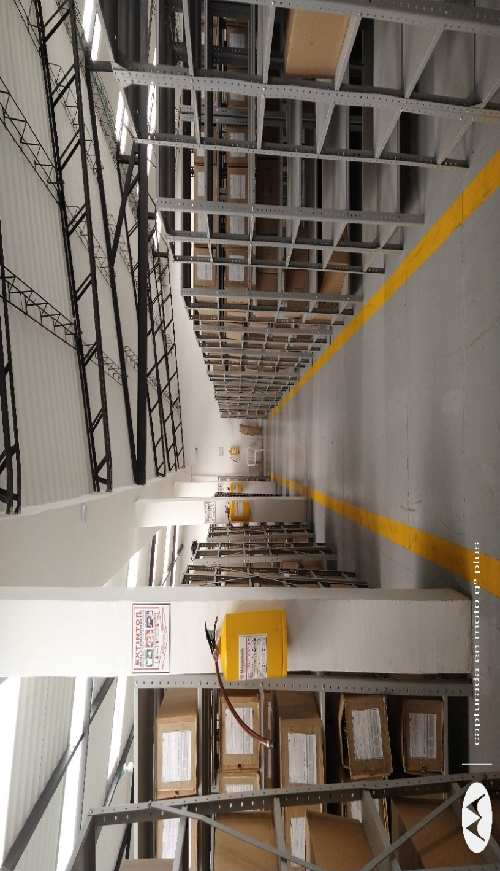
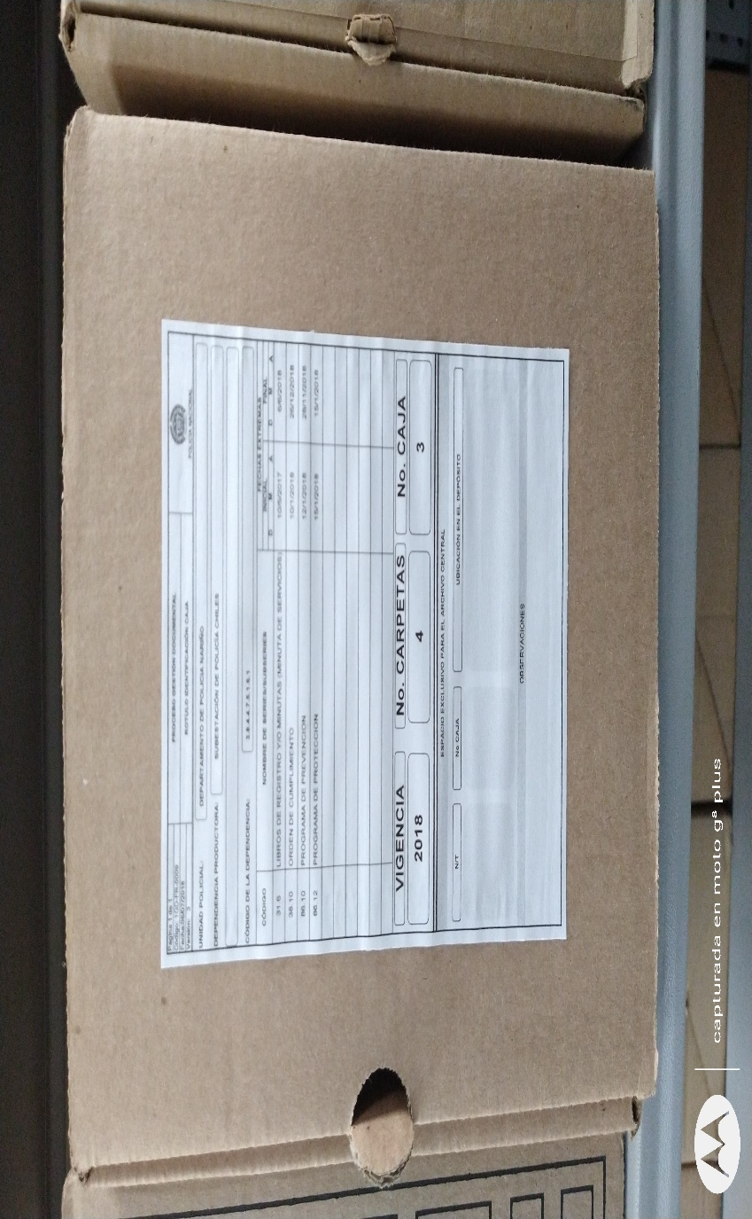
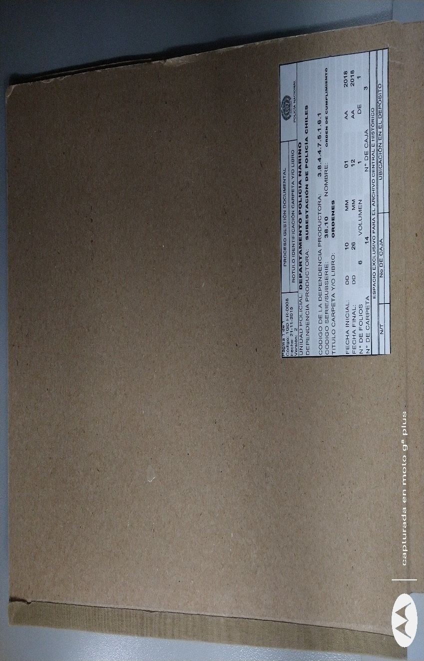

Fecha de Elaboración |  |  |  | 19 | 9 | 2021 |  | Fecha de Elaboración |  | 19 | 9 | 2021 |  |  |  | VISTO BUENO JEFE DE LA UNIDAD
Diagnostico Elaborado por: |  |  |  |  |  |  |  | Jefe Grupo de Gestión Documental |  |  |  |  |  |  |  | Comandante de Unidad
 |  |  |  | Intendente OSCAR ENRIQUE HERNANDEZ |  |  |  |  |  | Intendente OSCAR ENRIQUE HERNANDEZ |  |  |  |  |  |  | Coronel HILBAR ALFONSO REYES CRUZ

Firma |  |  |  |  |  |  |  | Firma |  |  |  |  |  |  |  |  | Firma

